アドベンチャー
アドベンチャー

画面

画面イメージ

◆会話表示
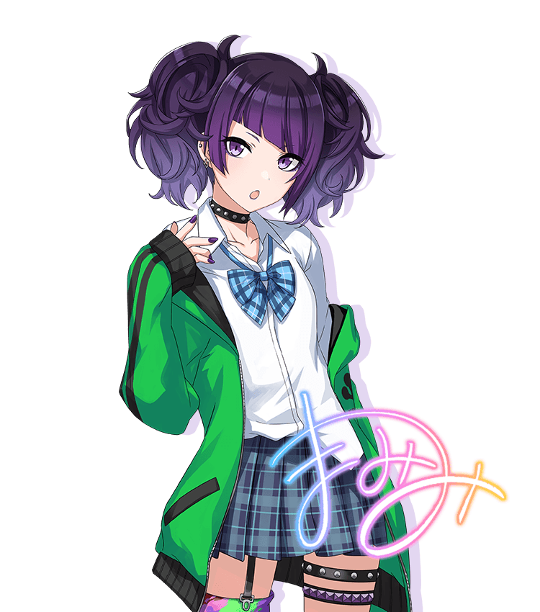
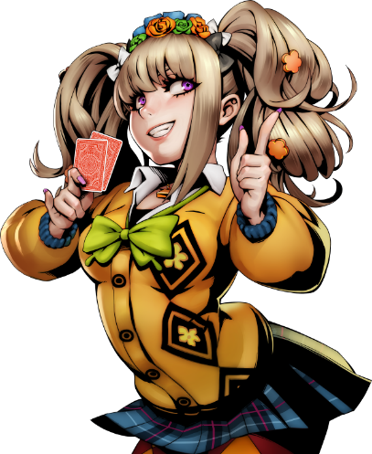

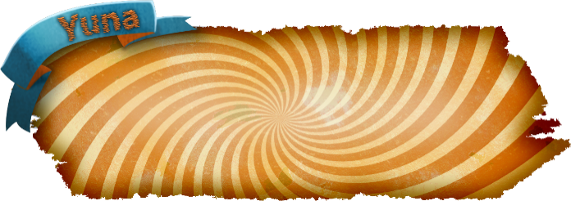
「やぁ こんにちは
気分はどうだい？」

◆黒画面表示

やぁ こんにちは
気分はどうだい？↲

会話表示機能リスト

 | 機能名 | 説明
 | テキストボックス | テキストを表示するＵＩ
 | テキスト送り | ボタン入力でテキスト送り
 | トークキャラクター | キャラの立ち絵
 | 効果 | 画面の効果、演出

黒画面表示機能リスト

 | 機能名 | 説明
 | 背景 | 画面背景、黒
 | 表示テキスト | 表示されるテキスト
 | テキスト送り | ボタンでテキスト送り

テキストボックス仕様

別資料のテキストを表示するＵＩ

◆使用フォント
zenjidojp-feltpenlmt.otf

◆フォントサイズ
１１（暫定値）

◆表示テキスト行数
２行

◆一行の文字数
１５文字

◆文字の表示
１文字ずつ表示

テキスト送り

◆文字表示中
入力でテキスト全表示

おは
おはよう
いい天気！
ボタン入力

◆テキスト送り
次のテキストを表示開始

おはよう
いい天気！
き……

ボタン入力

トークキャラクター仕様

画面に表示されるキャラクターイラストについて

◆最大表示数
２体まで

◆表示ルール
ゆなを左側に表示
それ以外のキャラクターは右側に表示

「やぁ こんにちは
気分はどうだい？」↲

テキストボックスの話者以外はモノクロ表示

「やぁ、こんにちは
気分はどうだい？」↲

右側の表示キャラクターは話者で切り替え、

話者が「ゆな」の時は、その前の話者をモノクロ表示する、ゆなの次の話者が別のキャラ
の場合に、立ち絵を切り替える

効果

キャラクター演出や画面効果について

探索
探索

概要
探索時の操作に関する仕様

操作

視点
トップビュー

画面イメージ
※「ib」をベースに

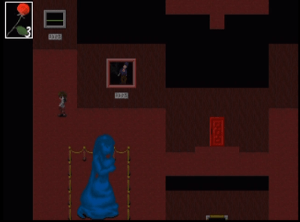
５

使用キー

 | リスト | 説明
 | ↑キー | 上方向に移動
 | ↓キー | 下方向に移動
 | →キー | 右方向に移動
 | ←キー | 左方向に移動
 | Ｚキー | 調べる、決定
 | Ｘキー | キャンセル、メニュー開く
 | Escキー | メニュー開く、閉じる

移動

※移動速度については、実際の動きを見て調整していきましょう
※移動時は、対応方向の移動アニメーション対応もお願いします
◆↑キー
キーを入力している間、等速でＹ軸＋方向に移動
キャライラストを背面状態のモノに切り替える
【イメージ例】

◆↓キー
キーを入力している間、等速でＹ軸－方向に移動
キャライラストを前面状態のモノに切り替える
【イメージ例】

◆→キー
キーを入力している間、等速でＸ軸＋方向に移動
キャライラストを右向き状態のモノに切り替える
【イメージ例】

◆←キー
キーを入力している間、等速でＸ軸－方向に移動
キャライラストを左向き状態のモノに切り替える
【イメージ例】

調べる（Ｚキー）
調べられるアイテム、場所に隣接しながら、Ｚキーを入力で調べる

【条件達成状態の場合】

アイテム
Ｚキー入力

アイテムを獲得、または仕掛けが動く

◆【条件未達成の場合】

アイテム
Ｚキー入力

テキストボックスとテキスト表示
アイテム

何か 棒のようなものが
あれば 拾えそう

バッグを開く（Ｘキー）
バッグを開く、バッグを閉じる、キャンセル
バッグの詳細は仕様書内「バッグ」のシートを閲覧してください

体力
ゆなの体力（LifePoint）
ダメージを受けると減少し、０になるとゲームオーバー
最大値：５
デザインイメージ
５

ダメージは謎解きの失敗や罠で受ける
デザインはチケットをイメージ

バッグ
バッグ

バッグ仕様

バッグ遷移
マップ

Ｘキー入力でメニュー画面に遷移

メニュー画面
Xキー入力でバッグを閉じる

メニューでは獲得したアイテムを確認できる

メニューレイアウト

ゆな立ち絵
アイテム詳細
アイテム欄

メニュー詳細

◆ゲーム開始時のメニュー

ゆな立ち絵
アイテム詳細
遊園地のちけっと

「遊園地のチケット」を所持

◆アイテム獲得時


アイテム詳細
遊園地のちけっと
ゆな立ち絵

思い出の日記

新しくアイテムを入手すると、アイテム欄にアイテムが追加される

◆アイテムの使用
アイテムはアイテムが必要な場所にアクセスすると自動的に使用される
使用されたアイテムは、無くなる、または、他のアイテムに変化

【例】鍵がないと通ることができない扉
鍵を所持していない状態でアクセスすると「鍵がないと開かないみたい」
とテキストだけが表示される
鍵を所持した状態で扉にアクセスすると、扉が開きその先へと行けるようになる
扉が開いた時にバッグから鍵（アイテム）はなくなる。

アイテム欄

◆テキスト仕様
・アイテム欄のテキストは左詰め
・１ページに６つまでアイテム名を表示可能
・７つ目以降の獲得アイテムは２ページ目を作成して表示
アイテム詳細
遊園地のちけっと
アイテム詳細
ばなな

思い出の日記
思い出の日記
思い出の日記
思い出の日記
思い出の日記

アイテム詳細

◆表示イメージ
【例】
アイテム
イラスト

アイテム名
遊園地のチケット
アイテム説明
遊園地に入園するために必要なチケット カラフルでとっても可愛い

◆アイテム名
中央に中央揃え

◆アイテム説明
左揃えで最大２行

